電卓画面
画面名 |  | 電卓画面 |  |  |  |  |  |  |  | 画面ID |  | calculator
画面説明
電卓で計算を行う。
画面レイアウト
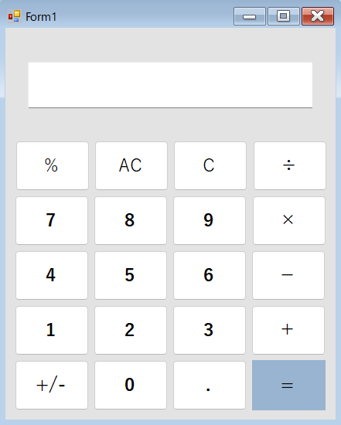

項目説明
No. | 項目名 |  | 種別 | I/O | 文字種 | 最大桁数 | 最小桁数 | 必須 | 初期値 |  | 備考
① | 計算結果表示欄 |  |  | - | - | - | - | - | - |  | カンマ
② |  |  |  | - | - | - | - | - | -
③ |  |  |  | - | - | - | - | - | -
④ |  |  |  | - | - | - | - | - | -
処理説明
0ボタン |  |  | 1に、0のみが入力されている場合 何も処理を行わない 1に、0以外の数値が入力されている場合 1に表示されている数値の末尾に、0を結合する 事前に演算系のボタンを押している場合 1に、0のみを表示する
1ボタン |  |  | 1に、0のみが入力されている場合 0を上書きして、1を出力 1に、0以外の数値が入力されている場合 1に表示されている数値の末尾に、0を結合 事前に演算系のボタンを押している場合 1に、1のみを表示する
加算ボタン |  |  | 加算ボタン押下前に1に入力されている値と、加算ボタン押下後に、入力した値を、加算ボタンまたは等号ボタンを押下することで1に出力 1に、0のみが入力されている場合 何も処理をおこなわない 連続して、演算系のボタンを押下した場合 何も行わない
等号ボタン |  |  | 演算ボタンおうかまえにー、と演算ボタン押下後にー、の演算結果を、等号ボタン押下することで、出力する それ以外の場合、何も処理を行わない
小数点ボタン |  |  | 数値の末尾に、小数点を追加 既に小数点がある場合、 何も処理を行わない

